PLZ Karte
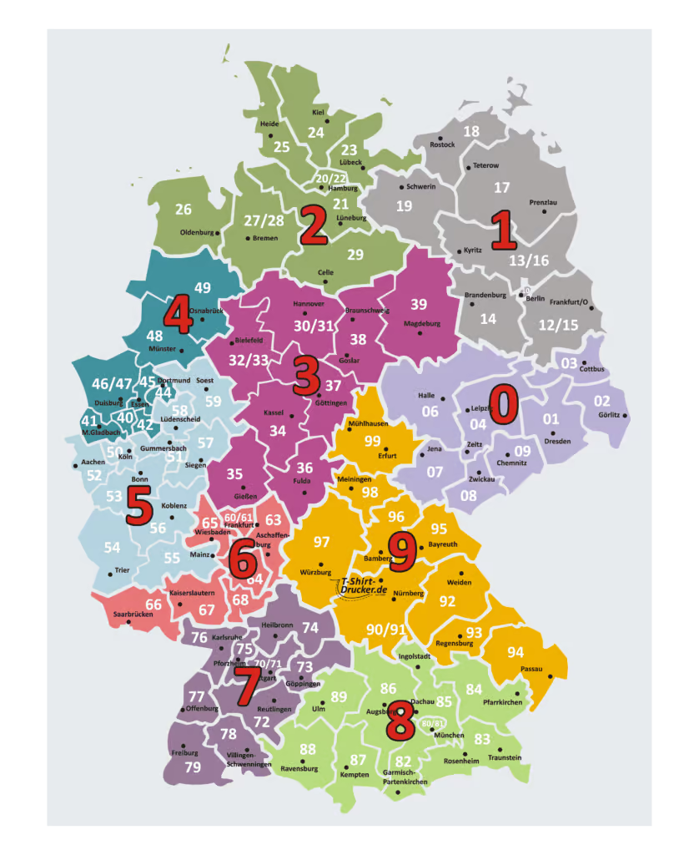

0,1,2,3 -> Exclusive Collection Tuuci
4,5,6,7,8,9 -> Collezioni Tuuci

